LEGENDA
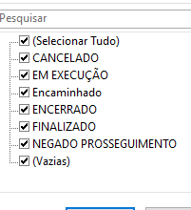
CANCELADO / TRAMITAÇÃO SUSPENSA
EM EXECUÇÃO (VIGENTE)
PRAZO DE VIGÊNCIA ENCERRADO
NEGADO PROSSEGUIMENTO

